Tester 要求(From 客)
一般测试治具要求
项目 | 要求 | 备注
功率 | 按照图纸要求
环境温度 | 25±5℃，无风
测试点 | 测试点位按照图纸要求；
起测温度 | 60℃
测试时间 | 60s
热源 | 铜块（10g）+陶瓷加热片；热源面积12mm*12mm
治具设计 | 除热源和测温点接触外，其他部分悬空，尽量减少产品与测试治具的接触。典型设计如下图
其他 | 使用导热垫，导热系数25W

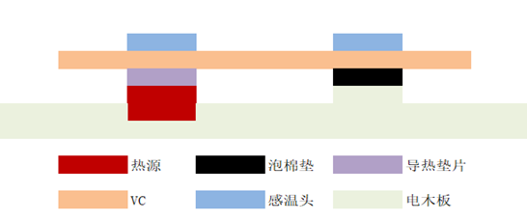
治具典型设定：

喷码要求
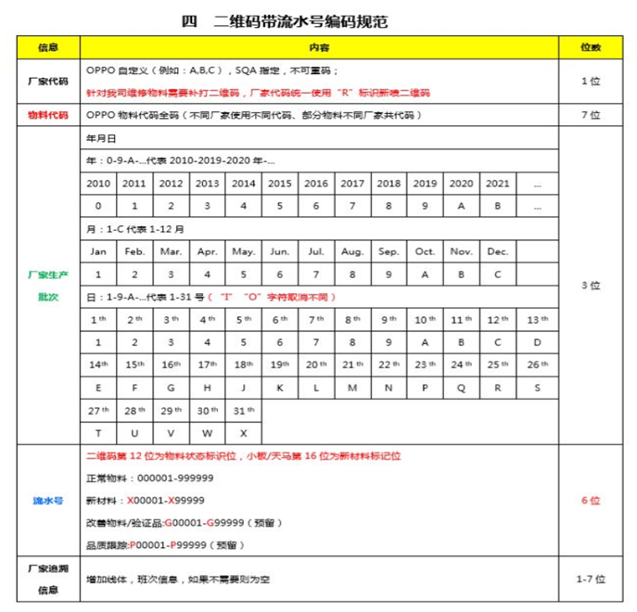
二维码要求：
1：油墨要求使用环保油墨，符合OPPO的有害物质管理要求。
2：二维码大小：6mm*6mm（建议值，确保可扫出即可）
3：二维码位置：热源面，热源区域中心对齐，位置许可公差±3mm（如图纸有另外注明，按照图纸执行）；
4：喷码例： C 4878595 9A7 115260

DD305
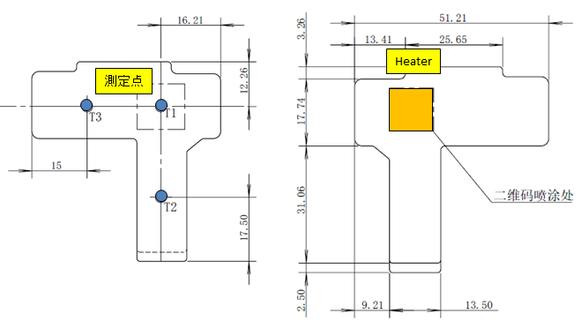
Oppo DD305 | お客様の要求
測定位置 | 図面に従ってください
測定点数 | 3点 (T1 T2 T3)
HeaterのW数 | Power MAX 114W、Working T MAX 180℃
Heaterのサイズ | 20x20 mm
Heaterの材質 | セラミックス
Heater touch面 | 12x12 mm
Delta T Spec | 5W/3℃ (NSTD Tester spec) 5W/5℃ (Oppo QA tester spec)
環境温度 | 25 +/- 5 ℃
測定開始温度 | 45℃
測定時間 | 60 sec
測定姿勢(水平 or 垂直) | 水平
冷却方法 | 自然冷却 (No Air flow)
サーマルパッドの種類(型番)、厚み | Thermal Conductivity：25W (CCI使用thermo pad：Sarcon GR-Hm 厚み0.3mm)
治具設計ポイント | Heaterと温度測定点がサンプルにタッチたげ、 他のの部分をタッチにないでください。

Barcode物料代碼 | 4880989

CC161L
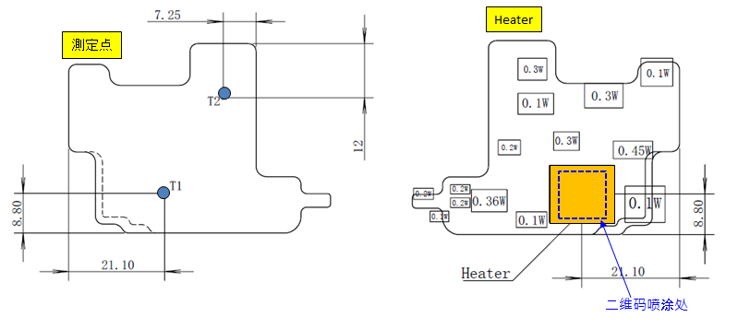
Oppo CC161L | お客様の要求
測定位置 | 図面に従ってください
測定点数 | 2点 (T1 T2)
HeaterのW数 | Power MAX 114W、Working T MAX 180℃
Heaterのサイズ | 20x20 mm
Heaterの材質 | セラミックス
Heater touch面 | 12x12 mm
Delta T Spec | 4W/3℃ (NSTD Tester spec) 4W/5℃ (Oppo QA tester spec)
環境温度 | 25 +/- 5 ℃
測定開始温度 | 60℃
測定時間 | 30 sec
測定姿勢(水平 or 垂直) | 水平
冷却方法 | 自然冷却 (No Air flow)
サーマルパッドの種類(型番)、厚み | Thermal Conductivity：25W (CCI使用thermo pad：Sarcon GR-Hm 厚み0.3mm)
治具設計ポイント | Heaterと温度測定点がサンプルにタッチたげ、 他のの部分をタッチにないでください。

Barcode物料代碼 | 4879556

AD097
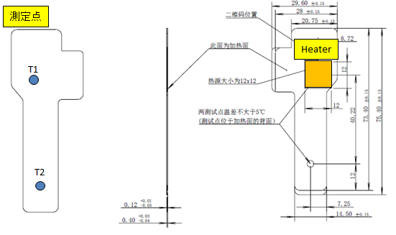
Oppo AD097 | お客様の要求
測定位置 | 図面に従ってください
測定点数 | 2点 (T1 T2)
HeaterのW数 | Power MAX 114W、Working T MAX 180℃
Heaterのサイズ | 20x20 mm
Heaterの材質 | セラミックス
Heater touch面 | 12x12 mm
Delta T Spec | 5W/3℃ (NSTD Tester spec) 5W/5℃ (Oppo QA tester spec)
環境温度 | 25 +/- 5 ℃
測定開始温度 | 60℃
測定時間 | 30 sec
測定姿勢(水平 or 垂直) | 水平
冷却方法 | 自然冷却 (No Air flow)
サーマルパッドの種類(型番)、厚み | Thermal Conductivity：25W (CCI使用thermo pad：Sarcon GR-Hm 厚み0.3mm)
治具設計ポイント | Heaterと温度測定点がサンプルにタッチたげ、 他のの部分をタッチにないでください。

Barcode物料代碼 | 4879497

EE149
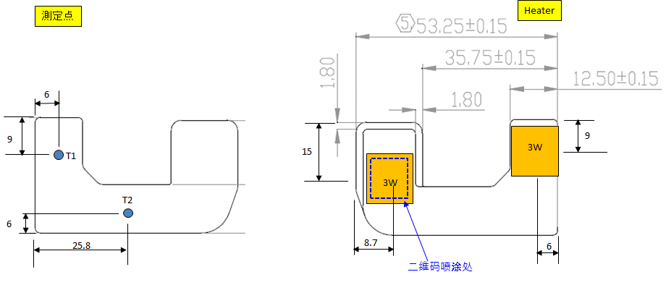
Oppo AD097 | お客様の要求
測定位置 | 図面に従ってください
測定点数 | 2点 (T1 T2)
HeaterのW数 | Power MAX 114W、Working T MAX 180℃
Heaterのサイズ | 20x20 mm
Heaterの材質 | セラミックス
Heater touch面 | 12x12 mm
Delta T Spec | 3W + 3W /3℃ (NSTD Tester spec) 3W + 3W /5℃ (Oppo QA tester spec)
環境温度 | 25 +/- 5 ℃
測定開始温度 | 60℃
測定時間 | 30 sec
測定姿勢(水平 or 垂直) | 水平
冷却方法 | 自然冷却 (No Air flow)
サーマルパッドの種類(型番)、厚み | Thermal Conductivity：25W (CCI使用thermo pad：Sarcon GR-Hm 厚み0.3mm)
治具設計ポイント | Heaterと温度測定点がサンプルにタッチたげ、 他のの部分をタッチにないでください。

Barcode物料代碼 | 4879398

